Kazalo
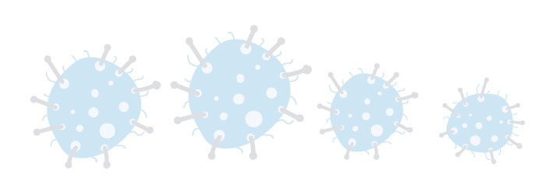

DNEVNO SPREMLJANJE OKUŽB SARS-CoV-2 (COVID-19), STANJE NA DAN 14. 1. 2021
ZAVIHEK | VSEBINA | OPOMBE
Tabela 1 | Dnevno število opravljenih testiranj1 in potrjenih primerov
Tabela 2 | Dnevno število potrjenih primerov po vrsti testa
Tabela 3 | Dnevno število potrjenih primerov po občinah
Tabela 4 | Dnevno število potrjenih primerov po statističnih regijah
Tabela 5 | Dnevno število potrjenih primerov po spolu in starostnih skupinah
Tabela 6 | Dnevno število potrjenih primerov SARS-Cov-2 med vsemi prebivalci in oskrbovanci
Tabela 7 | Dnevno število umrlih, pri katerih je bila okužba s SARS-CoV-2 potrjena v 28 dneh pred smrtjo glede na datum smrti med vsemi prebivalci in oskrbovanci2
Tabela 8 | Ocena aktivnih primerov3
Tabela 9 | Sedem dnevni kazalniki potrjenih primerov po statističnih regijah
Tabela 10 | 14 dnevni kazalniki potrjenih primerov po statističnih regijah
Pojasnila | Metodološka pojasnila
Viri | Viri podatkov

Datum priprave: | 15/01/2021

Pojasnila
